Gestión Estratégica
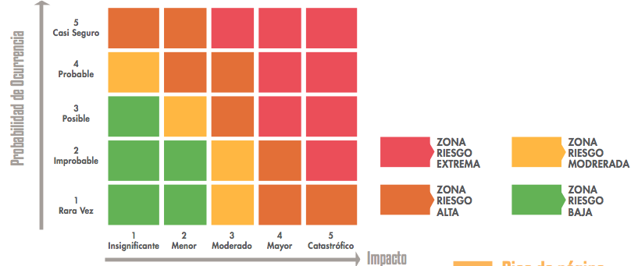
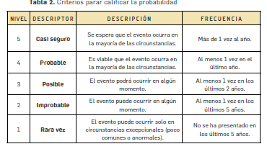
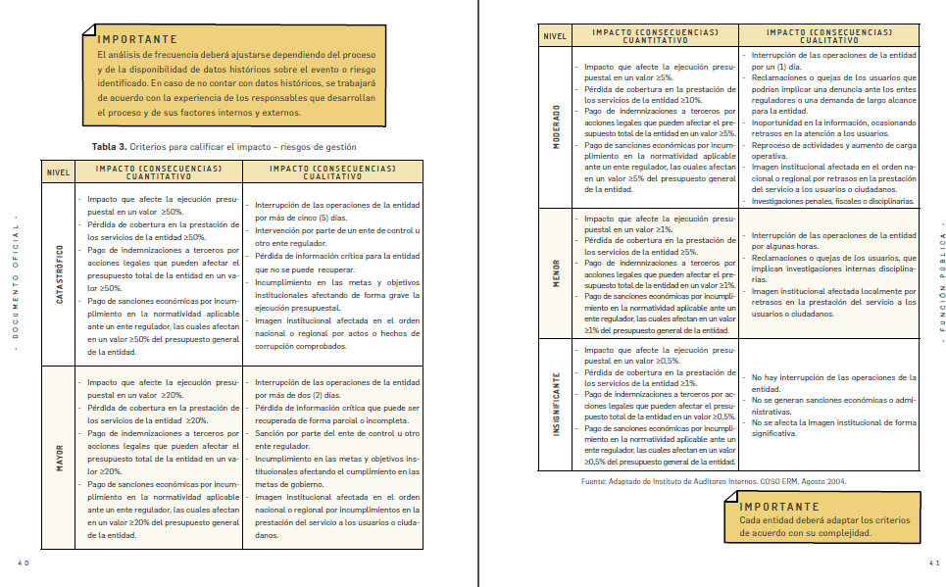
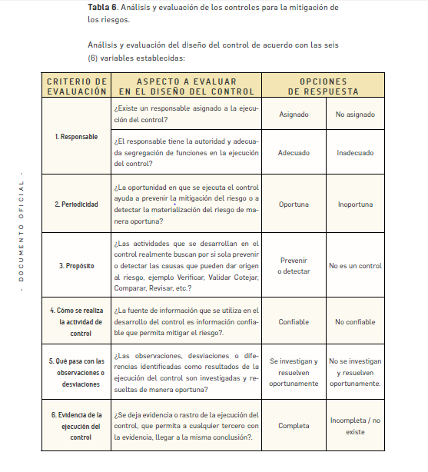

Mapa de Riesgos Institucional Comisión de Regulación de Comunicaciones 2021 - Gestión Estratégica
Información General |  |  |  | Contexto |  | Identificación del Riesgo |  |  |  |  | Riesgo Inherente |  |  | Control y Acción Preventiva / Correctiva | Evaluacion controles |  |  |  |  |  |  |  |  |  |  |  |  |  |  |  |  |  |  |  |  |  |  | Riesgo Residual |  |  | Opción de manejo | Seguimiento
 |  |  |  |  |  |  |  |  |  |  |  |  |  |  | Diseño de Control |  |  |  |  |  |  |  |  |  |  |  |  |  |  |  | Resultado DISEÑO DEL CONTROL | Rango de Calificación del Diseño | Resultado EJECUCIÓN DEL CONTROL | SOLIDEZ del Control (Palabra) | SOLIDEZ del Control (Número) | SOLIDEZ EN CONJUNTO de los Controles (Numérica) | SOLIDEZ EN CONJUNTO de los Controles (Palabra)
 |  |  |  |  |  |  |  |  |  |  |  |  |  |  | 1.1. Asignación del Responsable |  | 1.2 Segregación y Autoridad del responsable |  | 2. Periodicidad |  | 3. Propósito |  |  | 4. Como se realiza la Actividad de Control |  | 5. Que pasa con las observaciones o desviaciones |  | 6. Evidencia de la ejecución del Control
No. | Macroproceso | Proceso | Objetivo del Proceso | Factores Internos | Factores Externos | Causas | Nombre del riesgo | Consecuencias | Descripción del riesgo | Clasificación del riesgo | Probabilidad | Impacto | Nivel |  | Asignado | No Asignado | Adecuado | Inadecuado | Oportuna | Inoportuna | Prevenir | Detectar | No es un Control | Confiable | No Confiable | Se investigan y resuelven oportunamente | No se investigan ni se resuelven oportunamente | Completa | Incompleta | No Existe |  |  |  |  |  |  |  | Probabilidad | Impacto | Nivel |  | Responsable de la acción | Periodo Seguimiento | Fecha de Inicio | Fecha de terminación | Registro-Evidencia
 |  |  |  |  |  |  |  |  |  |  |  |  |  |  | 15 | 0 | 15 | 0 | 15 | 0 | 15 | 10 | 0 | 15 | 0 | 15 | 0 | 10 | 5 | 0
1 | Macroproceso Estratégico | Gestión Estratégica | Elaborar y gestionar el Plan Estratégico de la CRC de manera que incorpore las necesidades regulatorias del sector de Tecnologías de la Información y las Comunicaciones, verificar su cumplimiento y estimar, priorizar y asignar los recursos necesarios para el cumplimiento del mencionado plan. | PERSONAL PROCESOS ESTRATÉGICOS COMUNICACIÓN INTERNA | POLÍTICOS SOCIALES Y CULTURALES LEGALES Y REGLAMENTARIOS | No tener identificadas las necesidades de los grupos de valor internos y externos | Inadecuada definición del Plan Estratégico de la CRC | Desatender necesidades de grupos de valor No cumplir con todas las funciones a cargo de la entidad Sanciones disciplinarias, fiscales, legales o penales por el incumplimiento de responsabilidades Pérdida de Credibilidad de la entidad | No contar con información suficiente, depurada y analizada relacionada con e l sector TIC, así como no tener identificadas las necesidades de los grupos de valor y las responsabilidades a cargo de la Entidad pueden generar una inadecuada definición del Plan Estratégico de la Entidad, lo que conlleva a desatender necesidades de los grupos de valor, sanciones disciplinarias fiscales, legales o penales, así como pérdida de credibilidad de la Entidad. | Estratégico | 1 | 5 | Extremo | Mesas de trabajo periódicas y reuniones con los grupos de valor internos y externos, y actas de los temas tratados. Caracterización de los grupos de valor realizada por RCA, así como su actualización periódica. | 15 |  | 15 |  | 15 |  | 15 |  |  | 15 |  | 15 |  |  | 5 |  | 95 | Moderado | Moderado | Moderado | 50 | 83.3 | Moderado | 1 | 5 | Extremo | Reducir el riesgo | Planeación Estratégica | Anual | AC | AC | Cartas de citaciones (convocatoria) Actas de las reuniones Documento de actualización de la caracterización de los grupos de valor
 |  |  |  |  |  | No contar con información suficiente, depurada y analizada relacionada con el sector TIC |  |  |  |  |  |  |  | Revisión de los documentos de análisis elaborados por los diferentes grupos internos de trabajo (análisis de tendencias, análisis ex post, benchmarking internacionales), con el fin de incorporar en el Plan Estratégico la información pertinente. | 15 |  | 15 |  | 15 |  | 15 |  |  | 15 |  | 15 |  | 10 |  |  | 100 | Fuerte | Fuerte | Fuerte | 100 |  |  |  |  |  |  | Planeación Estratégica | Anual | AC | AC | Documentos de tendecias Documentos de Análsisis expost Benchmark
 |  |  |  |  |  | No tener identificadas todas las responsabilidades a cargo de la entidad |  |  |  |  |  |  |  | Revisión periódica de la normatividad expedida por otras entidades y que sean aplicables a la CRC, mediante el contrato de seguimiento a la compilación normativa de la CE. | 15 |  | 15 |  | 15 |  | 15 |  |  | 15 |  | 15 |  | 10 |  |  | 100 | Fuerte | Fuerte | Fuerte | 100 |  |  |  |  |  |  | Coordinación Ejecutiva | AC | AC | AC | Reportes presentados por la empresa Avance Jurídico, respecto a la normatividad expedida
2 |  |  |  | PERSONAL PROCESOS ESTRATÉGICOS COMUNICACIÓN INTERNA | POLÍTICOS SOCIALES Y CULTURALES LEGALES Y REGLAMENTARIOS | No se tienen en cuenta los temas prioritarios y de mayor impacto para la industria a la hora de formular la AR | Elaboración Inadecuada de la Agenda Regulatoria | Medidas regulatorias tomadas de manera inoportuna Agenda incompleta que no atiende las necesidades sectoriales Desestimación de las necesidades de industria y usuarios Pérdida de Credibilidad de la Entidad Estimación inadecuada del plazo de actividades y proyectos. Reprocesos causados por modificación de AR y ejercicios de priorización | Desconocer las limitaciones de recursos frente a las actividades definidas, no tener en cuenta los temas prioritarios y de mayor impacto para la industria en el momento de formular la AR y no dimensionar de manera adecuada la duración de los proyectos y actividades en la planeación de la AR, puede generar una inadecuada elaboración de la misma, afectando la credibilidad de la Entidad, la elaboración de una agenda incompleta que no atiende a las necesidades sectoriales, la toma de medidas regulatorias de manera inoportuna y la estimación inadecuada del plazo de actividades y proyectos. | Estratégico | 2 | 4 | Alto | Mesas de trabajo durante el desarrollo de la AR con los grupos de valor principales de cada servicio de comunicaciones | 15 |  | 15 |  | 15 |  | 15 |  |  | 15 |  | 15 |  | 10 |  |  | 100 | Fuerte | Fuerte | Fuerte | 100 | 83.3 | Moderado | 1 | 3 | Moderado | Reducir el riesgo | Planeación Estratégica | Anual | Mayo | Diciembre | Citaciones (convocatoria) Listado de asistencia Actas de las reuniones
 |  |  |  |  |  | Inadecuada gestión del banco de proyectos de la CRC |  |  |  |  |  |  |  | Definición de una instrucción de trabajo detallada para el Banco de proyectos. | 15 |  | 15 |  | 15 |  | 15 |  |  | 15 |  | 15 |  |  | 5 |  | 95 | Moderado | CONTROL NUEVO | CONTROL NUEVO | CONTROL NUEVO |  |  |  |  |  |  | Planeación Estratégica | AC | AC | AC | IT Banco de proyectos Banco de proyectos
 |  |  |  |  |  | Desconocer las limitaciones de recursos frente a las actividades definidas |  |  |  |  |  |  |  | Desarrollo y revisión anual del anteproyecto presupuesto con las perspectivas de desarrollo de actividades Revisión cruzada semanal de la estimación de carga del recurso humano contra las actividades emergentes Planear el recurso humano por debajo del 100% con el fin de prever la realización de actividades imprevistas | 15 |  | 15 |  | 15 |  | 15 |  |  | 15 |  | 15 |  |  | 5 |  | 95 | Moderado | Moderado | Moderado | 50 |  |  |  |  |  |  | Planeación Estratégica | AC | AC | AC | Documento de anteproyecto Cuadro de asignación de recursos Control cargas de trabajo en herramienta
 |  |  |  |  |  | No contemplar los elementos del plan estratégico en la definición de la AR |  |  |  |  |  |  |  | Seguimiento y cumplimiento del procedimiento de diseño y desarrollo AR Revisión en Comité de Comisionados y la Sesión de Comisión de la AR definida Publicación de la AR y apertura a observaciones de todos los grupos de valor | 15 |  | 15 |  | 15 |  | 15 |  |  | 15 |  | 15 |  | 10 |  |  | 100 | Fuerte | Fuerte | Fuerte | 100 |  |  |  |  |  |  | Planeación Estratégica | Anual | Mayo | Diciembre | Procedimiento AR Documento publicado para comentarios de los grupos de valor
 |  |  |  |  |  | No dimensionar de manera adecuada la duración de los proyectos y actividades en la planeación de los mismos. |  |  |  |  |  |  |  | Actualizar periódicamente las EDT, teniendo en cuenta las fases definidas en el procedimiento de Diseño y desarrollo | 15 |  | 15 |  | 15 |  | 15 |  |  | 15 |  | 15 |  |  | 5 |  | 100 | Fuerte | Fuerte | Fuerte | 100 |  |  |  |  |  |  | Planeación Estratégica | Anual | Febrero | Diciembre | EDT Actualizada
3 |  |  |  | PERSONAL PROCESOS ESTRATÉGICOS | LEGALES Y REGLAMENTARIOS | No estimar de manera adecuada el recurso humano necesario para el desarrollo de las actividades y la duración de las mismas | Recurso humano insuficiente para adelantar las diferentes actividades misionales de la CRC | Retrasos en el desarrollo de las iniciativas Afectación en el clima organizacional por sobrecarga de trabajo Incumplimiento de los plazos establecidos en la Agenda Regulatoria. Afectación de la ejecución presupuestal por demoras en la contratación del recursos humano contemplado para el desarrollo de las actividades. | Una inadecuada priorización de proyectos y actividades, no estimar de manera adecuada el recurso humano para el desarrollo de las mismas, la adopción de otras actividades de manera simultánea sin revisar la disponibilidad de recursos, no contar con los recursos económicos suficientes para la vinculación del personal necesario y, procesos de selección demorados o dificultad en la búsqueda de perfiles idóneos de acuerdo con la necesidad de la Entidad, pueden generar no contar con el recurso humano suficiente para adelantar las diferentes actividades de la CRC, lo que puede incurrir en retrasos en el desarrollo de proyectos y actividades, el incumplimiento de los plazos establecidos en la Agenda regulatoria y afectación del clima organizacional | Operativo | 5 | 4 | Extremo | Definición de cargas de trabajo estándar según una escala predefinida de dificultad estimada de proyectos. | 15 |  | 15 |  | 15 |  | 15 |  |  | 15 |  | 15 |  |  | 10 |  | 100 | Fuerte | CONTROL NUEVO | CONTROL NUEVO | CONTROL NUEVO | 75 | Moderado | 4 | 3 | Alto | Reducir el riesgo | Planeación Estratégica | AC | AC | AC | Cuadro de asignación de recursos Control cargas de trabajo en herramienta
 |  |  |  |  |  |  |  |  |  |  |  |  |  | Realización de reportes mensuales y monitoreos en la herramienta de proyectos y actividades. | 15 |  | 15 |  | 15 |  |  | 5 |  | 15 |  | 15 |  |  | 10 |  | 90 | Moderado | CONTROL NUEVO | CONTROL NUEVO | CONTROL NUEVO |  |  |  |  |  |  | Planeación Estratégica | AC | AC | AC | herramienta de proyectos actualizada y todas las actividades con recurso asignado
 |  |  |  |  |  |  |  |  |  |  |  |  |  | Planear el recurso humano por debajo del 100% con el fin de prever la realización de actividades imprevistas. | 15 |  | 15 |  | 15 |  | 15 |  |  | 15 |  | 15 |  | 10 |  |  | 100 | Fuerte | Fuerte | Fuerte | 100 |  |  |  |  |  |  | Planeación Estratégica | AC | AC | AC | Cuadro de asignación de recursos Control cargas de trabajo en herramienta
 |  |  |  |  |  | Adopción de nuevas iniciativas a ser adelantadas de manera simultanea sin consultar la disponibilidad de recursos |  |  |  |  |  |  |  | Centralización de las iniciativas en el banco de proyectos a cargo de Planeación Estratégica | 15 |  | 15 |  | 15 |  | 15 |  |  | 15 |  | 15 |  | 10 |  |  | 100 | Fuerte | Fuerte | Fuerte | 100 |  |  |  |  |  |  | Planeación Estratégica | AC | AC | AC | Procedimiento de banco de proyectos
 |  |  |  |  |  | Inadecuada priorización de proyectos y actividades |  |  |  |  |  |  |  | Definición y aplicación de la metodología de priorización de proyectos | 15 |  | 15 |  | 15 |  | 15 |  |  | 15 |  | 15 |  | 10 |  |  | 100 | Fuerte | Moderado | Moderado | 50 |  |  |  |  |  |  | Planeación Estratégica | AC | AC | AC | Metodología de priorización
 |  |  |  |  |  | Recursos económicos insuficiente para vincular al personal necesario para el desarrollo de las actividades de la CRC. |  |  |  |  |  |  |  | Revisión de actividades y proyectos estimados para desarrollar en la siguiente vigencia, con el fin de incluir las necesidades en el anteproyecto de presupuesto. | 15 |  | 15 |  | 15 |  | 15 |  |  | 15 |  | 15 |  | 10 |  |  | 100 | Fuerte | Fuerte | Fuerte | 100 |  |  |  |  |  |  | Planeación Estratégica | AC | AC | AC | Banco de Proyectos
 |  |  |  |  |  | Procesos de selección demorados o dificultad en la búsqueda de perfiles idóneos para el desarrollo de actividades y proyectos de la CRC. |  |  |  |  |  |  |  | Actualización periódica de la base de datos de posibles candidatos a contratar en caso de tener alguna vacante o necesidad de contratación de prestación de servicios. | 15 |  | 15 |  | 15 |  | 15 |  |  | 15 |  | 15 |  |  | 5 |  | 95 | Moderado | Moderado | Moderado | 50 |  |  |  |  |  |  | Planeación Estratégica | AC | AC | AC | Base de datos candidatos a contratar
 |  |  |  |  |  |  |  |  |  |  |  |  |  | Actualización periódica de requisitos de cada perfil de los cargos de la planta de la CRC. | 15 |  | 15 |  | 15 |  | 15 |  |  | 15 |  | 15 |  |  | 5 |  | 95 | Moderado | Moderado | Moderado | 50 |  |  |  |  |  |  | Planeación Estratégica | AC | AC | AC | Base de datos requisitos por perfil de los cargos de la planta
4 |  |  |  | FINANCIEROS PERSONAL PROCESOS ESTRATÉGICOS | LEGALES Y REGLAMENTARIOS | Anteproyecto de presupuesto que no contempla la totalidad de las necesidades de los GIT misionales | Presupuesto de inversión insuficiente, de acuerdo con las necesidades de la entidad | No se pueden adelantar la totalidad de consultorías y contratos de acuerdo con lo planeado Atraso en el desarrollo de iniciativas asociadas a los proyectos de inversión | No solicitar en el anteproyecto de presupuesto la totalidad de los recursos identificados por parte de los GIT misionales o que sea asignado por MinHacienda un presupuesto de inversión menor a lo solicitado, puede generar un presupuesto de inversión insuficiente de acuerdo con las necesidades de la Entidad, lo que puede evidenciar un atraso en el desarrollo de actividades propuestas y las consultorías y contratos planeados de acuerdo con las mismas | Financiero | 2 | 4 | Alto | Elaboración de anteproyecto con participación de todos los GIT y presentación a Comisionados | 15 |  | 15 |  | 15 |  | 15 |  |  | 15 |  | 15 |  | 10 |  |  | 100 | Fuerte | Fuerte | Fuerte | 100 | 100 | Fuerte | 1 | 4 | Alto | Reducir el riesgo | Planeación Estratégica | Anual | Enero | marzo | Envío del cuadro de necesidades por parte de cada uno de los GIT. Actas de Reunión de Coordinadores
 |  |  |  |  |  | Presupuesto de inversión insuficiente de acuerdo con lo asignado por MinHacienda y DNP (Techo presupuestal y aprobaciones) |  |  |  |  |  |  |  | Consultas y reuniones con DNP para revisar los topes y valores asignados. | 15 |  | 15 |  | 15 |  | 15 |  |  | 15 |  | 15 |  | 10 |  |  | 100 | Fuerte | Fuerte | Fuerte | 100 |  |  |  |  |  |  | Planeación Estratégica y Coordinación Ejecutiva | Anual | Abril | Julio | Citas de reuniones organizadas por MinTic
5 |  |  |  | FINANCIEROS PERSONAL PROCESOS ESTRATÉGICOS | LEGALES Y REGLAMENTARIOS | No se estiman adecuadamente los tiempos de ejecución de las actividades | Seguimiento inadecuado a los recursos financieros de los proyectos de inversión de la CRC. | Incumplimiento de la Ejecución presupuestal Reducción de los recursos por recorte presupuestal o bajo recaudo de la contribución. | No contar con personal para realizar control y seguimientos a la asignación y ejecución del presupuesto de inversión, tener un recaudo de contribución insuficiente para cubrir las necesidades establecidas en el presupuesto de inversión y una inadecuada gestión de los procesos de contratación por parte de los GIT puede incurrir en un seguimiento inadecuado a los recursos financieros de los proyectos de inversión de la CRC, lo que podría generar un incumplimiento a la ejecución presupuestal. | Cumplimiento | 2 | 3 | Moderado | Priorización de actividades continuas, con el fin de garantizar el seguimiento a los recursos financieros de los proyectos de inversión. | 15 |  | 15 |  | 15 |  | 15 |  |  | 15 |  | 15 |  | 10 |  |  | 100 | Fuerte | Fuerte | Fuerte | 100 | 87.5 | Moderado | 1 | 2 | Bajo | Reducir el riesgo | Planeación Estratégica | AC | AC | AC | Herramienta de solicitud de horas
 |  |  |  |  |  |  |  |  |  |  |  |  |  | Reuniones periódicas de seguimiento | 15 |  | 15 |  | 15 |  | 15 |  |  | 15 |  | 15 |  | 10 |  |  | 100 | Fuerte | Fuerte | Fuerte | 100 |  |  |  |  |  |  | Planeación Estratégica | AC | AC | AC | Archivo de seguimiento a la ejecución presupuestal
 |  |  |  |  |  | Recaudo de contribución insuficiente para cubrir las necesidades establecidas en el presupuesto de inversión de la entidad |  |  |  |  |  |  |  | Elaboración de diferentes escenarios de presupuesto a partir de las proyecciones de ingresos de regulados y excedentes de contribución en firme | 15 |  | 15 |  | 15 |  | 15 |  |  | 15 |  | 15 |  | 10 |  |  | 100 | Fuerte | Fuerte | Fuerte | 100 |  |  |  |  |  |  | Todos los GIT | AC | AC | AC | Actas de reunión de coordinadores Cuadros de diferentes escenarios a partir de lo recaudado
 |  |  |  |  |  | Inadecuada gestión de los procesos de contratación por parte de los GIT |  |  |  |  |  |  |  | Establecimiento de plazos desde comienzo de año para la remisión y revisión de estudios previos tanto por los GIT como por contratación y, hacer seguimiento a los mismos de manera mensual. Cumplimiento del procedimiento de contratación (Numeral 3) | 15 |  | 15 |  | 15 |  | 15 |  |  | 15 |  | 15 |  | 10 |  |  | 100 | Fuerte | Moderado | Moderado | 50 |  |  |  |  |  |  | Todos los GIT | AC | AC | AC | Cuadro de plazos y seguimientos de envío de EP Procedimientos, Its y Formatos de contratación

 |  | Elaborado | Coordinadores Grupos de trabajo y Yamile Mateus Asesoría: Mario Jiménez
 |  | Fecha: | 2021-08-24
 |  | Versión | 13 | Nota: En esta versión solo se ajustan los riesgos de los procesos de Talento Humano y asesoría Jurídica

 |  | Clasificación PROBABILIDAD

